記入例
2022年度総合職技術系7月期官庁訪問 申込シート（本人確認・訪問資格確認）
※【印刷設定で1ページのPDFとして出力して】マイページより提出願います
 |  |  |  |  | （保存や変換でPDF化したものはレイアウトがずれる可能性があります）

基本情報 |  |  |  | 本人確認資料
 |  | 姓 | 名 |  | 学生の方は学生証、既卒の方は免許証等の
 | 氏名 | 国土 | 太郎 |  | 顔写真付き本人確認書類を枠内に添付してください。
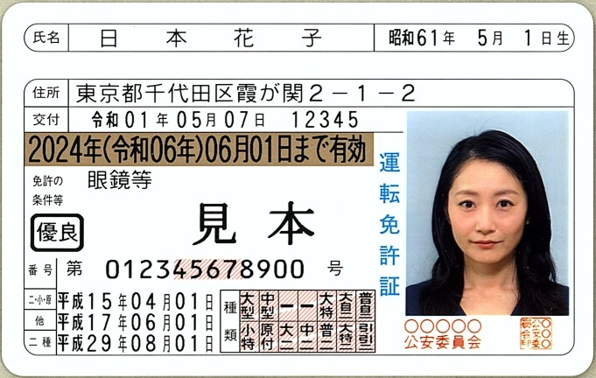
 | フリガナ | コクド | タロウ
 | マイページID | ML00000000
 |  | ML続く8桁の数字
連絡先
 | 電話番号はハイフンを入れてください
 | メールアドレスは間違いの無いように十分確認してください
 | 電話番号 | 090-0000-0000
 | メールアドレス | MLIT@mlit.go.jp

公務員試験受験状況
 | 年次 | 今年度受験中（2022年度）
 | 院卒／大卒 | 院卒
 | 区分 | 工学 |  |  | ※見本は警察庁HPより
 | 受験地 | 東京都 | ※第2次試験地を記入
 | 受験番号 | 999999 | 番 ※受験番号は今年度受験者のみ記入
 | 席次 |  | 位 ※順位は既合格者のみ記入

受験状況が証明できるもの
 | 下の枠内に、合格証の写しを貼り付けしてください。
 |  |  |  |  | 画像を張る場合は、枠内の文字の上から貼り付けて構いません
合格証/受験票 または
受験事実が確認できるものを添付
※受験票は写真添付前のpdfでも可

 | ↓証明書類を紛失した場合は、採用本部宛メールで申し出てください。
 | ↓メール返信の指示に従って必要事項を記載の上、下のセル（プルダウン）で【紛失】を選択

 | （参考）原則として受験票を添付頂きますが、無い場合は下記が判るメール等でも可
 | ・送信者が「人事院人材局試験課」であること
 | ・件名が「国家公務員採用～完了通知」であること
 | ・宛先が受験者本人であること
 | ・本文に「お問合せ番号」が記載されていること
 | ※採用試験インターネット申込の「パーソナルレコード」でも代用可

